关系图
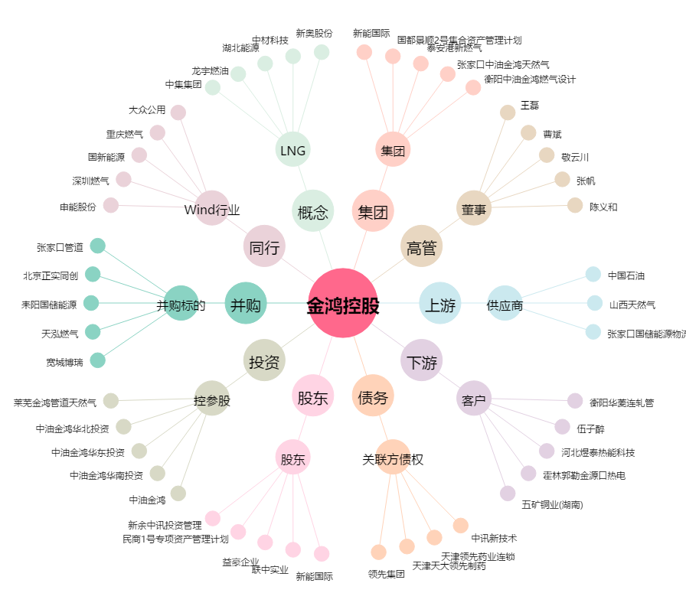
金鸿控股[000669.SZ] - 关系概览图

